Découvrir LeanPay
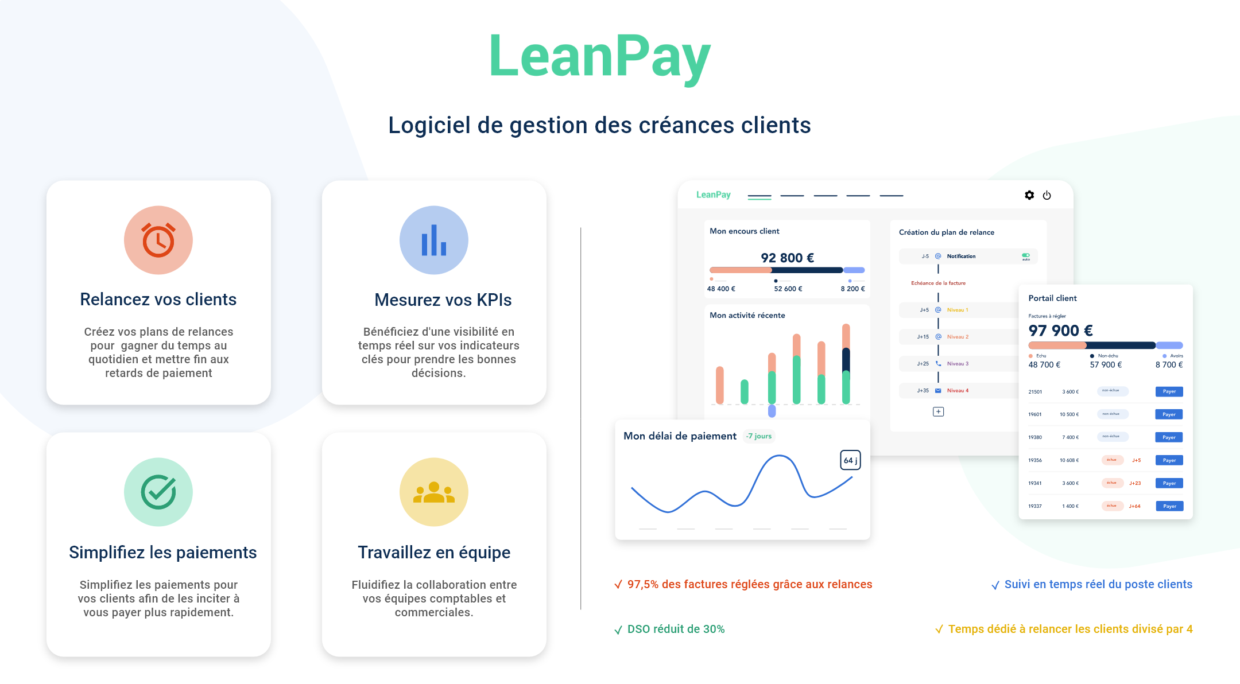

Essayer gratuitement

Calcul de la balance âgée
Balance âgée

 | Factures non échues | Factures échues |  |  |  |  | TOTAL
Clients | Non échu | 0-30 jours | 31-60 jours | 61-90 jours | > 90 jours | Total retard | Encours Total
Société A | 9,500 € | 0 € | 1,500 € | 0 € | 0 € | 1,500 € | 11,000 €
 | 86.36% | 0.00% | 13.64% | 0.00% | 0.00% | 13.64%
Société B | 4,400 € | 0 € | 0 € | 800 € | 3,000 € | 3,800 € | 8,200 €
 | 53.66% | 0.00% | 0.00% | 9.76% | 36.59% | 46.34%
Société C | 7,000 € | 0 € | 0 € | 300 € | 0 € | 300 € | 7,300 €
 | 95.89% | 0.00% | 0.00% | 4.11% | 0.00% | 4.11%
Société D | 3,500 € | 0 € | 0 € | 700 € | 500 € | 1,200 € | 4,700 €
 | 74.47% | 0.00% | 0.00% | 14.89% | 10.64% | 25.53%
TOTAL | 24,400 € | 0 € | 1,500 € | 1,800 € | 3,500 € | 6,800 € | 31,200 €
 | 78.21% | 0.00% | 4.81% | 5.77% | 11.22% | 21.79%

Balance âgée

 | LeanPay, logiciel de gestion des créances clients, vous aide à rajeunir votre balance âgée grâce aux relances clients :
 | 97,5% des factures sont ainsi réglées !

 | Vous souhaitez en savoir plus ?

 | Demander une démo |  | ou | Essayer gratuitement
 | Demandez une démo personnalisée |  |  | Essayez LeanPay gratuitement
 | avec l’un de nos experts |  |  | pendant 15 jours.
 |  |  |  | Sans engagement et sans carte bleue.

 | A bientôt sur www.leanpay.fr

 | Contact : socrate@leanpay.fr www.leanpay.fr

